RVRP-7570產出目標
GO
另存新檔
清除
8A5
產出總目標 | 4800 |  |  |  | 15 |  |  |  |  |  |  |  |  |  |  |  |  |  |  |  |  |  | 27
REPA0100 | 1200 |  |  |  |  | ~時間: | 1130
REPA0200 | 1200
REPA0300 | 1200
REPA0400 | 1200

RVRP-7570產出目標 |  |  |  |  |  |  |  |  |  |  | RVRP-7570產出目標 |  |  |  |  |  |  |  |  |  |  | RVRP-7570產出目標 |  |  |  |  |  |  |  |  |  |  | RVRP-7570產出目標 |  |  |  |  |  |  |  |  |  |  | RVRP-7570產出目標 |  |  |  |  |  |  |  |  |  |  | RVRP-7570產出目標

產出時段 | 09:30 |  |  |  |  |  |  |  |  |  | 產出時段 | 11:30 |  |  |  |  |  |  |  |  |  | 產出時段 | 13:30 |  |  |  |  |  |  |  |  |  | 產出時段 | 15:30 |  |  |  |  |  |  |  |  |  | 產出時段 | 17:30 |  |  |  |  |  |  |  |  |  | 產出時段 | 19:30
產出目標 | 400 |  |  |  |  |  |  |  |  |  | 產出目標 | 800 |  |  |  |  |  |  |  |  |  | 產出目標 | 1200 |  |  |  |  |  |  |  |  |  | 產出目標 | 1600 |  |  |  |  |  |  |  |  |  | 產出目標 | 2000 |  |  |  |  |  |  |  |  |  | 產出目標 | 2400
產出實績 |  |  |  |  |  |  |  |  |  |  | 產出實績 | 877 |  |  |  |  |  |  |  |  |  | 產出實績 |  |  |  |  |  |  |  |  |  |  | 產出實績 |  |  |  |  |  |  |  |  |  |  | 產出實績 |  |  |  |  |  |  |  |  |  |  | 產出實績
 |  | 7.30-9.30 |  |  |  |  |  |  |  |  |  |  | 7.30-11.30 |  |  |  |  |  |  | 7.30-11.30
線別 | 產品 | 片數 | Repair High | 研磨次數 | 抓點次數 | DOWN(hr) | D.D. | 8XX前3大 | 進片率(%) | 說明&作法 | 線別 | 產品 | 片數 | Repair High | 研磨次數 | 抓點次數 | DOWN(hr) | D.D. | 8XX前3大 | 進片率(%) | 說明&作法 | 線別 | 產品 | 片數 | Repair High | 研磨次數 | 抓點次數 | DOWN(hr) | D.D. | 8XX前3大 | 進片率(%) | 說明&作法 | 線別 | 產品 | 片數 | Repair High | 研磨次數 | 抓點次數 | DOWN(hr) | D.D. | 8XX前3大 | 進片率(%) | 說明&作法 | 線別 | 產品 | 片數 | Repair High | 研磨次數 | 抓點次數 | DOWN(hr) | D.D. | 8XX前3大 | 進片率(%) | 說明&作法 | 線別 | 產品 | 片數 | Repair High | 研磨次數 | 抓點次數 | DOWN(hr) | D.D. | 8XX前3大 | 進片率(%) | 說明&作法
 |  |  |  |  |  |  |  |  |  |  | REPA0100 | FGA108XSQ3 | 362 |  | 0.89 | 1.32 | 0.49 | 7.906 | 847 - B Particle 0.288 827 - R Particle 0.267 837 - G Particle 0.190 | 2.64
 |  |  |  |  |  |  |  |  |  |  | REPA0200 | FGE021BXS3 | 55 | 2.9 | 1.75 | 1.66 | 0.1 | 8.344 | 887 - OC Particle 0.621 87F - PS remain for IPS 產品 0.466 882 - OC Gel 0.414 | 36.20
 |  |  |  |  |  |  |  |  |  |  | REPA0300 | FG6509XFS2 | 180 | 2.4 | 2.10 | 1.34 | 0.01 | 6.965 | 887 - OC Particle 0.647 877 - PS particle 0.260 882 - OC Gel 0.223 | 12.40
 |  |  |  |  |  |  |  |  |  |  | REPA0300 | FGD329XXQ1 | 30 | 3 | 2.01 | 1.58 | 0.01 | 7.422 | 847 - B Particle 0.808 850 - Dirty 0.731 837 - G Particle 0.423 | 34.60
 |  |  |  |  |  |  |  |  |  |  | REPA0300 | FGF654XFQ1 | 1 | 3 |  |  | 0.01 | 0
 |  |  |  |  |  |  |  |  |  |  | REPA0400 | FG6509XFS2 | 189 | 2.4 | 1.86 | 1.54 | 0 | 6.965 | 887 - OC Particle 0.647 877 - PS particle 0.260 882 - OC Gel 0.223 | 12.40
 |  |  |  |  |  |  |  |  |  |  | REPA0400 | FGR010XKS4 | 60 | 2 | 0.99 | 1.20 | 0 | 8.037 | 887 - OC Particle 0.542 882 - OC Gel 0.475 800 - Image Issue 0.441 | 23.70

RVRP-7570產出目標 |  |  |  |  |  |  |  |  |  |  | RVRP-7570產出目標 |  |  |  |  |  |  |  |  |  |  | RVRP-7570產出目標 |  |  |  |  |  |  |  |  |  |  | RVRP-7570產出目標 |  |  |  |  |  |  |  |  |  |  | RVRP-7570產出目標 |  |  |  |  |  |  |  |  |  |  | RVRP-7570產出目標

產出時段 | 21:30 |  |  |  |  |  |  |  |  |  | 產出時段 | 23:30 |  |  |  |  |  |  |  |  |  | 產出時段 | 01:30 |  |  |  |  |  |  |  |  |  | 產出時段 | 03:30 |  |  |  |  |  |  |  |  |  | 產出時段 | 05:30 |  |  |  |  |  |  |  |  |  | 產出時段 | 07:30
產出目標 | 2800 |  |  |  |  |  |  |  |  |  | 產出目標 | 3200 |  |  |  |  |  |  |  |  |  | 產出目標 | 3600 |  |  |  |  |  |  |  |  |  | 產出目標 | 4000 |  |  |  |  |  |  |  |  |  | 產出目標 | 4400 |  |  |  |  |  |  |  |  |  | 產出目標 | 4800
產出實績 |  |  |  |  |  |  |  |  |  |  | 產出實績 |  |  |  |  |  |  |  |  |  |  | 產出實績 |  |  |  |  |  |  |  |  |  |  | 產出實績 | 3593 |  |  |  |  |  |  |  |  |  | 產出實績 |  |  |  |  |  |  |  |  |  |  | 產出實績 | 4438
 |  | 7.30-21.30 |  |  |  |  |  |  | 19.30-21.30 |  |  |  | 7.30-23.30 |  |  |  |  |  |  | 19.30-23.30
線別 | 產品 | 片數 | Repair High | 研磨次數 | 抓點次數 | DOWN(hr) | D.D. | 8XX前3大 | 進片率(%) | 說明&作法 | 線別 | 產品 | 片數 | Repair High | 研磨次數 | 抓點次數 | DOWN(hr) | D.D. | 8XX前3大 | 進片率(%) | 說明&作法 | 線別 | 產品 | 片數 | Repair High | 研磨次數 | 抓點次數 | DOWN(hr) | D.D. | 8XX前3大 | 進片率(%) | 說明&作法 | 線別 | 產品 | 片數 | Repair High | 研磨次數 | 抓點次數 | DOWN(hr) | D.D. | 8XX前3大 | 進片率(%) | 說明&作法 | 線別 | 產品 | 片數 | Repair High | 研磨次數 | 抓點次數 | DOWN(hr) | D.D. | 8XX前3大 | 進片率(%) | 說明&作法 | 線別 | 產品 | 片數 | Repair High | 研磨次數 | 抓點次數 | DOWN(hr) | D.D. | 8XX前3大 | 進片率(%) | 說明&作法

Chart
 | 7570站點
 | REPA0400差值 | REPA0300差值 | REPA0200差值 | REPA0100差值 | SUM差值
09:30
11:30 | 49 | 11 | -145 | 162 | 77
13:30
15:30
17:30
19:30
21:30
23:30
01:30
03:30 | 146 | 22 | -759 | 184 | -407
05:30
07:30 | 186 | 4 | -596 | 44 | -362

 | 產出時段 | 09:30 | 11:30 | 13:30 | 15:30 | 17:30 | 19:30 | 21:30 | 23:30 | 01:30 | 03:30 | 05:30 | 07:30
 | REPA0100 |  | 362 |  |  |  |  |  |  |  | 1184 |  | 1244
 | REPA0200 |  | 55 |  |  |  |  |  |  |  | 241 |  | 604
 | REPA0300 |  | 211 |  |  |  |  |  |  |  | 1022 |  | 1204
 | REPA0400 |  | 249 |  |  |  |  |  |  |  | 1146 |  | 1386
 | SUM |  | 877 |  |  |  |  |  |  |  | 3593 |  | 4438
 | REPA0100差值 |  | 162 |  |  |  |  |  |  |  | 184 |  | 44
 | REPA0200差值 |  | -145 |  |  |  |  |  |  |  | -759 |  | -596
 | REPA0300差值 |  | 11 |  |  |  |  |  |  |  | 22 |  | 4
 | REPA0400差值 |  | 49 |  |  |  |  |  |  |  | 146 |  | 186
 | SUM差值 |  | 77 |  |  |  |  |  |  |  | -407 |  | -362

 | 7570站點
 | REPA0400產出 | REPA0300產出 | REPA0200產出 | REPA0100產出 | 每2小時產出 | 每2小時產出目標
09:30
11:30 | 249 | 211 | 55 | 362 | 877 | 400
13:30
15:30
17:30
19:30
21:30
23:30
01:30
03:30 | 1146 | 1022 | 241 | 1184 | 3593 | 400
05:30
07:30 | 1386 | 1204 | 604 | 1244 | 4438 | 400

 | 產出時段 | 09:30 | 11:30 | 13:30 | 15:30 | 17:30 | 19:30 | 21:30 | 23:30 | 01:30 | 03:30 | 05:30 | 07:30
產出總目標 | 4800 | 400 | 800 | 1200 | 1600 | 2000 | 2400 | 2800 | 3200 | 3600 | 4000 | 4400 | 4800
REPA0100 | 1200 | 100 | 200 | 300 | 400 | 500 | 600 | 700 | 800 | 900 | 1000 | 1100 | 1200
REPA0200 | 1200 | 100 | 200 | 300 | 400 | 500 | 600 | 700 | 800 | 900 | 1000 | 1100 | 1200
REPA0300 | 1200 | 100 | 200 | 300 | 400 | 500 | 600 | 700 | 800 | 900 | 1000 | 1100 | 1200
REPA0400 | 1200 | 100 | 200 | 300 | 400 | 500 | 600 | 700 | 800 | 900 | 1000 | 1100 | 1200
 | 每2小時產出目標 |  | 400 |  |  |  |  |  |  |  | 400 |  | 400
 | REPA0100產出 |  | 362 |  |  |  |  |  |  |  | 1184 |  | 1244
 | REPA0200產出 |  | 55 |  |  |  |  |  |  |  | 241 |  | 604
 | REPA0300產出 |  | 211 |  |  |  |  |  |  |  | 1022 |  | 1204
 | REPA0400產出 |  | 249 |  |  |  |  |  |  |  | 1146 |  | 1386
 | 每2小時產出 |  | 877 |  |  |  |  |  |  |  | 3593 |  | 4438

手順
第4步驟
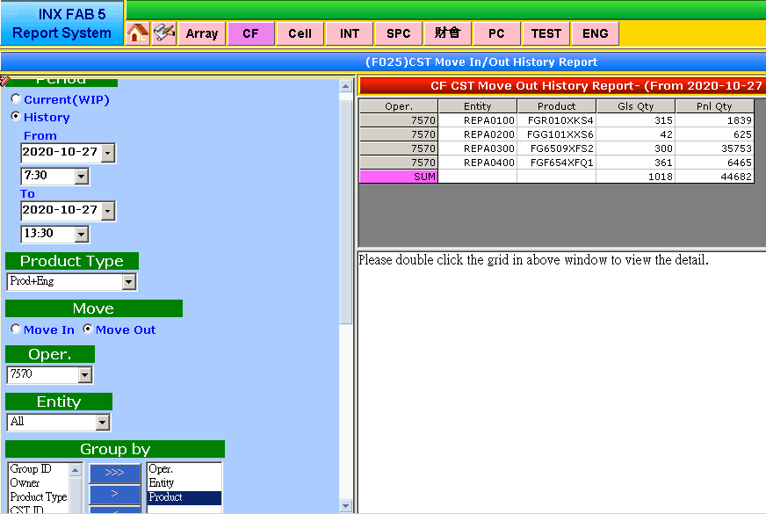
第1步驟
第2步驟
第3步驟
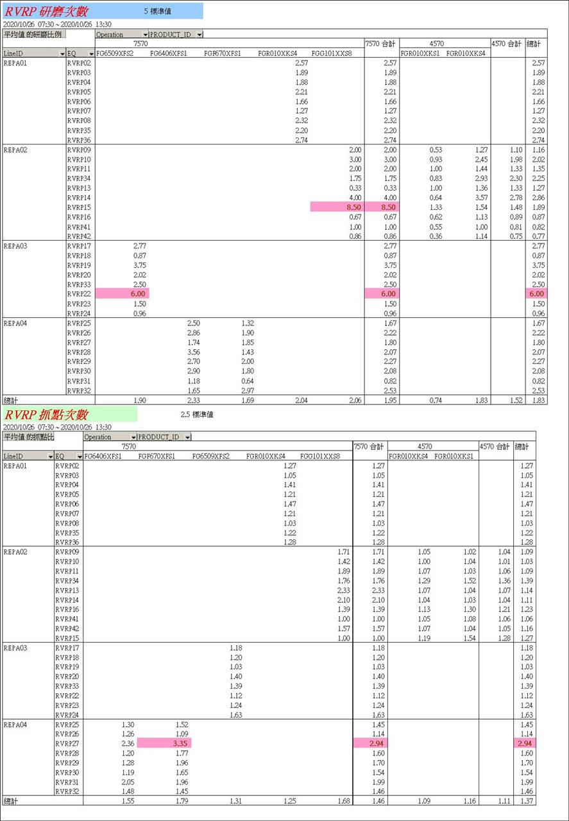
第5步驟
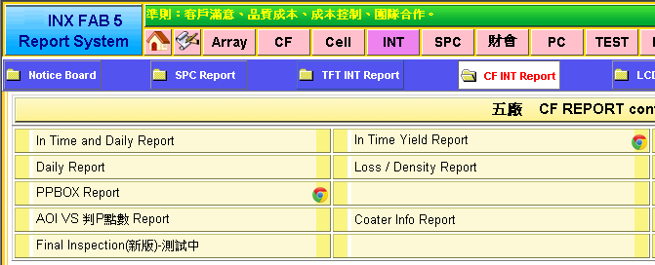
第5步驟

時段
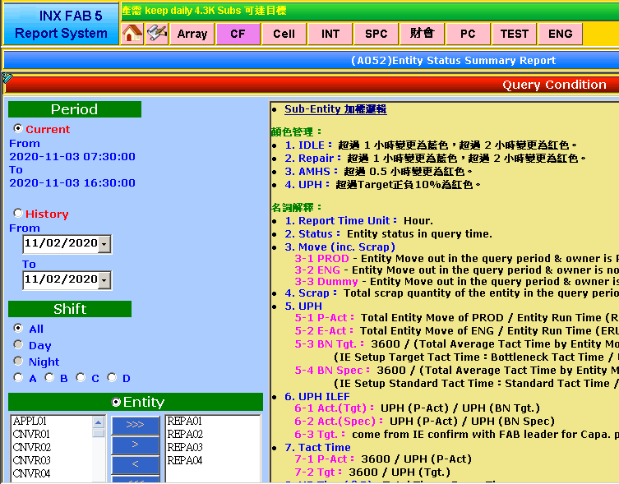

依時段延後半小時撈取
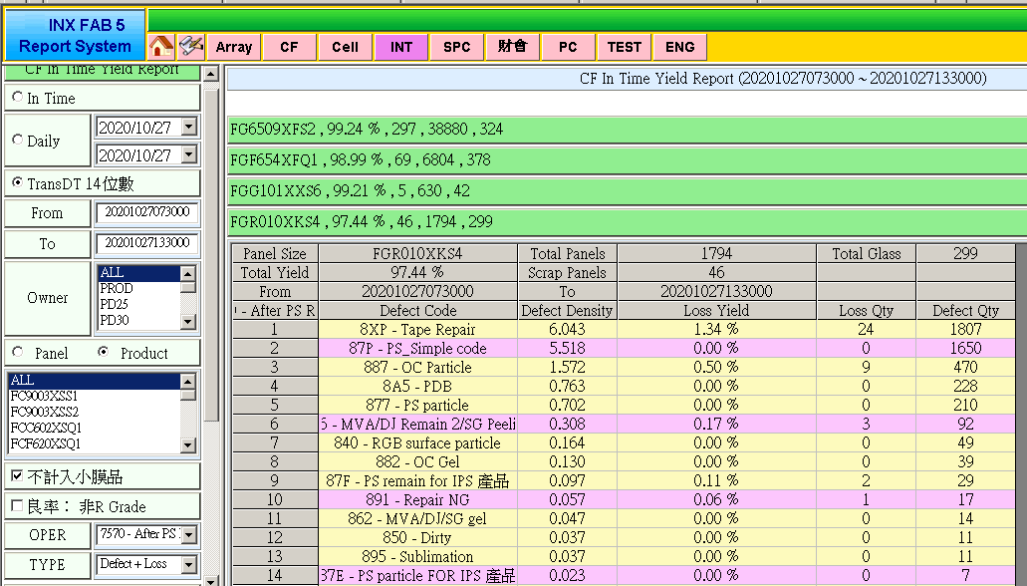

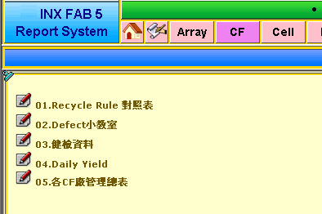
7570

時段
時段

Oper.
Entity
Product

Product=>ALL
Product=>ALL

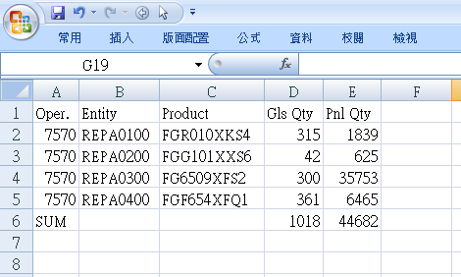
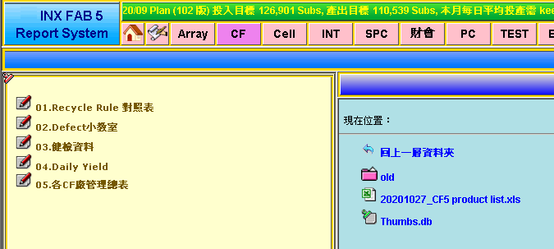

7570
Defect+Loss
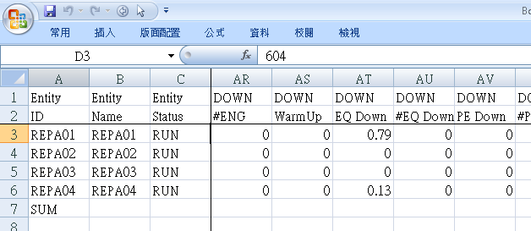
7570
Defect+Loss
產品會更新
Repair High

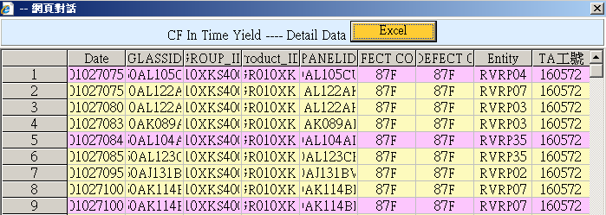

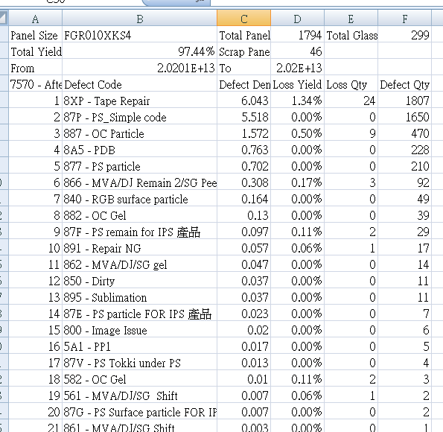

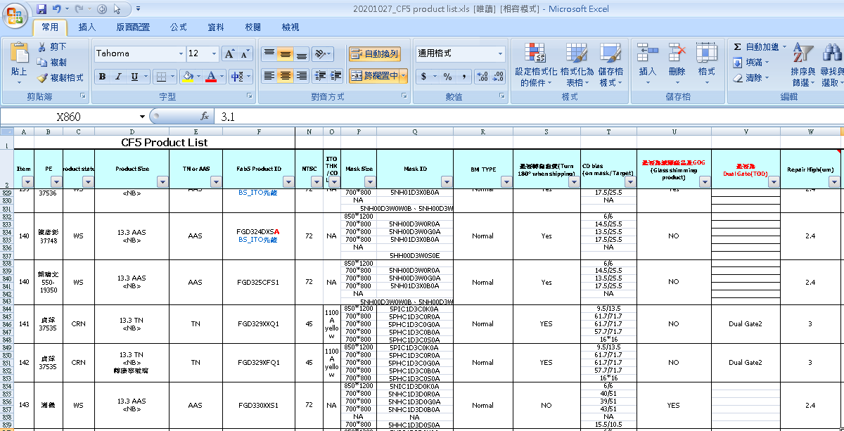

匯出合併資料
注意事項
D.D. : 8XX加總 扣除 87P
D.D. 前三大 :(扣除8XP&87P)

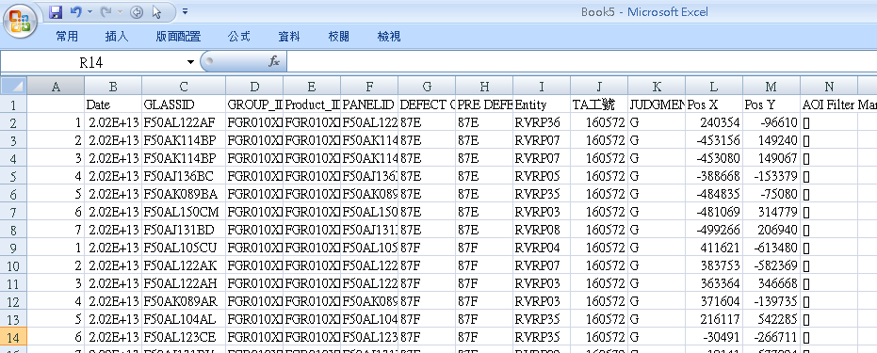
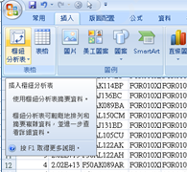

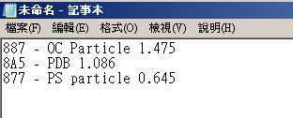

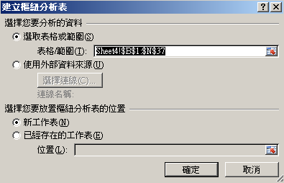

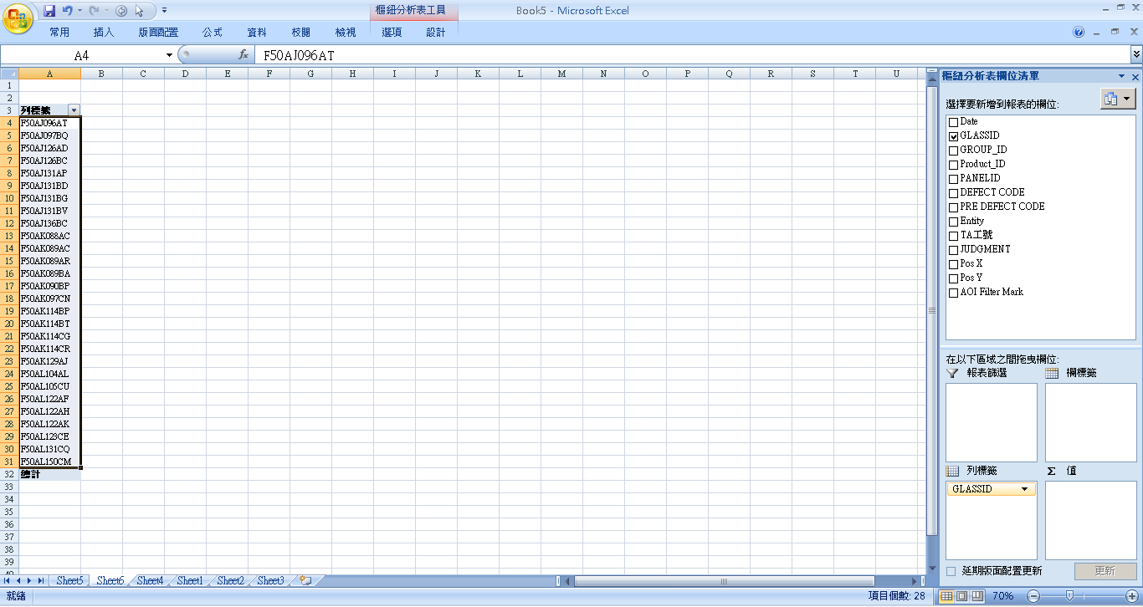

87E+87F=>28片
@進片率(%)=87E+87F 片數 / RVRP 片數

